SWA-55利用者マスタ
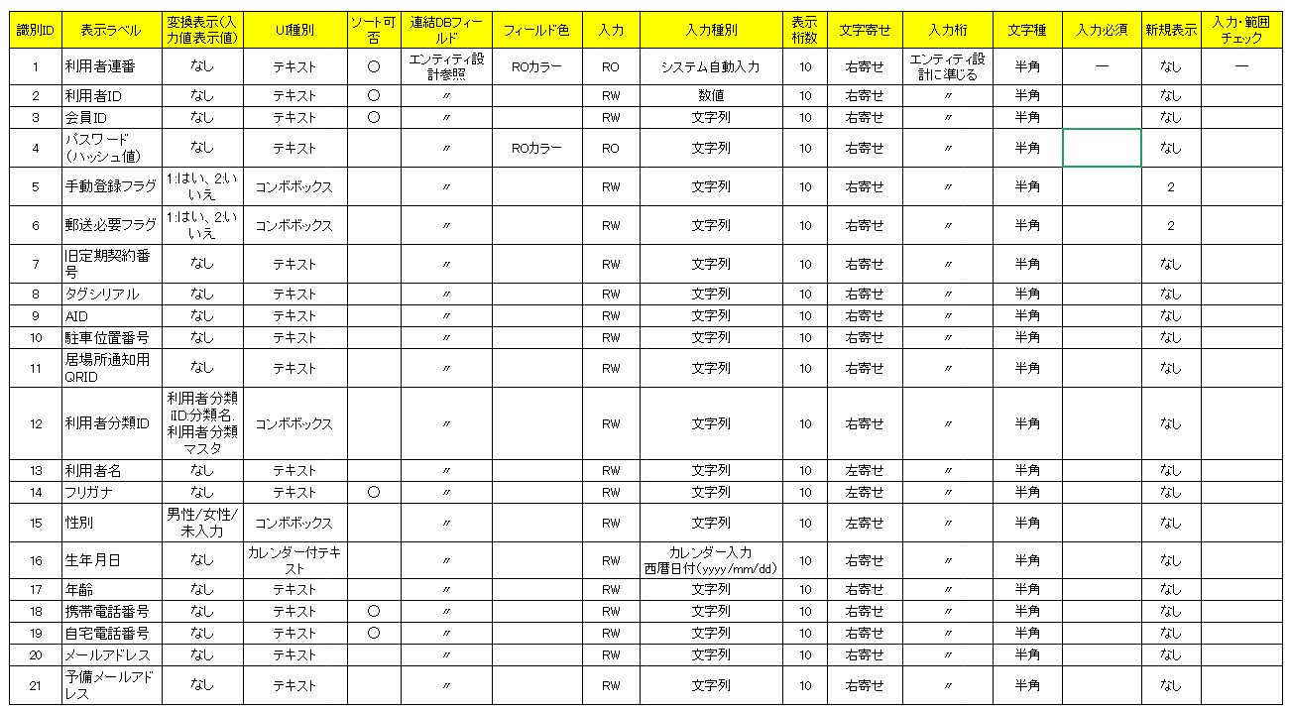
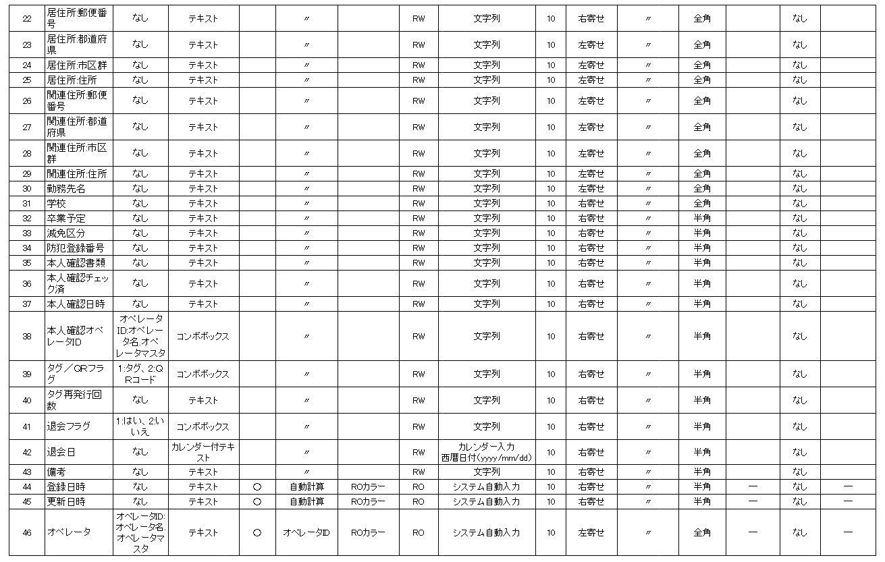
設計書 |  |  |  | プロジェクト名 | So-Manager社員ウェブサイト |  | 画面名 |  |  |  | 作成日 | 2018-08-16 | 修正日
 |  |  |  | 参照フロー |  |  | タイトルタグ |  |  |  | 作成者 | 岩岡 | 修正者
 |  |  |  | URL / Protocol | https |  | ヘッダー | 通常 |  |  | フッター | なし | 備考
機能コード/画面ID |  |  |  | グローバルメニュー | あり |  | 利用者制御 | Có |  |  | 利用者 | Chưa | Flamework
概要 |  |  | Màn hình Master User |  |  | 確認事項 |  |  |  |  | 改訂履歴

画面イメージ

 | ・ | Sử dụng table
 |  | Các thay đổi của màn hình này sẽ liên quan đến table 「User Master 利用者マスタ」trong thiết kế Entity

 | ・ | Màn hình khởi tạo（Màn hình list record）
 |  | Vùng hiển thị content sẽ hiển thị màn hinh list record như hình bên dưới.Do số lượng hiển thi dài nên sẽ dùng scrollbar ngang để xem các phần bị khuất bên phải.

Paging
Button Delete
Click vao title này sẽ sort theo cột tương ứng
Search
Checkbox delete
Khi click vào hàng này thì sẽ chuyển dến màn hinh detail tương ừng vời record
Import CSV
Dùng scrollbar cuộn tiếp để xem

 | ・ | Các chức năng chính của màn hình List record như bên dưới

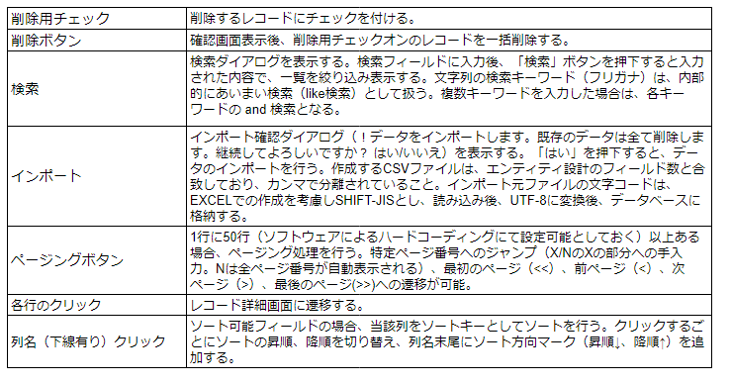
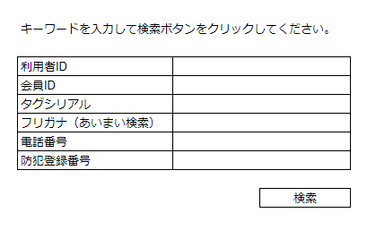
検索ダイアログ
 |  |  |  |  |  |  |  |  |  | Check box dùng delete
 |  |  |  |  |  |  |  |  |  |  |  |  |  | Search Dialog
 |  |  |  |  |  |  |  |  |  | Button Delete

 |  |  |  |  |  |  |  |  |  | Search

 |  |  |  |  |  |  |  |  |  |  |  |  |  | User ID
 |  |  |  |  |  |  |  |  |  |  |  |  |  | Member ID
 |  |  |  |  |  |  |  |  |  | Import CSV |  |  |  | Tag Serial
 |  |  |  |  |  |  |  |  |  |  |  |  |  | Phiên âm Furigana (Search Like (tương tự))
 |  |  |  |  |  |  |  |  |  |  |  |  |  | Tel
 |  |  |  |  |  |  |  |  |  |  |  |  |  | Số đăng ký chống trộm

 |  |  |  |  |  |  |  |  |  | Paging (hiển thị tối đa 50 hàng)
 |  |  |  |  |  |  |  |  |  | <<: về trang đầu |  |  |  | Button Search
 |  |  |  |  |  |  |  |  |  | <: về trang trước

 |  |  |  |  |  |  |  |  |  | Click vao 1 hàng nào đó trong số các hàng hiển thị sẽ chuyển sang màn hình detail
 |  |  |  |  |  |  |  |  |  | Click vao cột nào đó thì sẽ sort theo cột đó

 | ・Màn hình detail
 |  | Hiển thị detail các thông tin của record đã chọn. Các thông tin này có thể thêm mới update và xóa

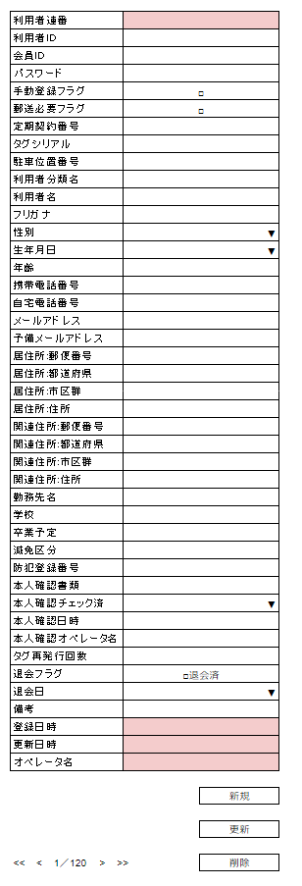
Khi click vào combo Box （▼）sẽ cho chọn
Button di chuyển record

 | ・ | Các chức năng chính của màn hình detail

 |  |  |  |  |  |  |  |  | Tạo mới
 |  |  |  |  |  |  |  |  | Update

 |  |  |  |  |  |  |  |  | Delete

 |  |  |  |  |  |  |  |  | Di chuyển record

 | ・ | Các field cụ thể cần để hiển thị trên màn hình

